상품제안서
샤오미 레드미 워치 5 액티브 ACTIVE 스마트밴드 러닝 런닝 만보기 운동 스포츠 시계 | 상품코드: F31482

 |  |  |  |  |  |  | 02-412-0044 | www.easy1.co.kr
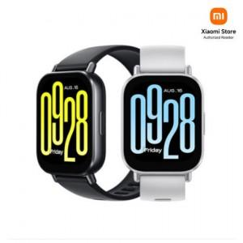

【상세/제작정보】

【인쇄/포장옵션】 | 인쇄불가 / 포장지포장

【공급단가】 | 수량 | 20~ | 50~ | 100~ | 300~ | 500~
*VAT별도 | 단가 | 44,280원 | 43,870원 | 43,460원 | 43,050원 | 42,640원

【상품 URL】 | http://www.easy1.co.kr/src/goods_detail.php?gdno=31482

